Hoja1
 |  | Referencia: |  |  | 1 |  |  | Maribel Gil modelista |  | 0 a 1.5 | 5 | 1.05
 |  | Tipo: |  |  | cinturon Gym talla M |  |  |  |  | 1.51 a 3 | 10 | 1.1
 |  | Fecha: |  |  | 2023-03-15 |  |  |  |  | 3.01 a 5 | 15 | 1.15
 |  | cliente |  |  | SENA |  |  |  |  | mas de 5 | 20 | 1.2
 |  | numero de ficha |  |  | celda de produccion |  |  |  |  | tiras de mas de 80 cm | 40 | 1.4

material | numero del molde | nombre del molde | cantidad | alto | ancho | alto x ancho = cm_2 | dm_2 | % desperdicio | Total | 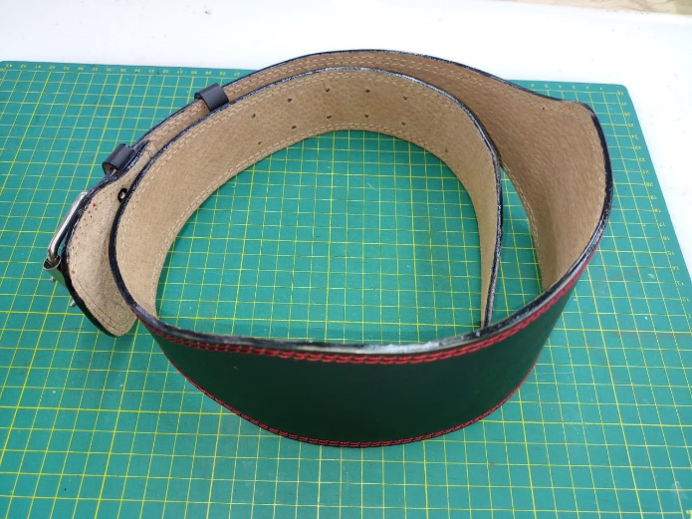 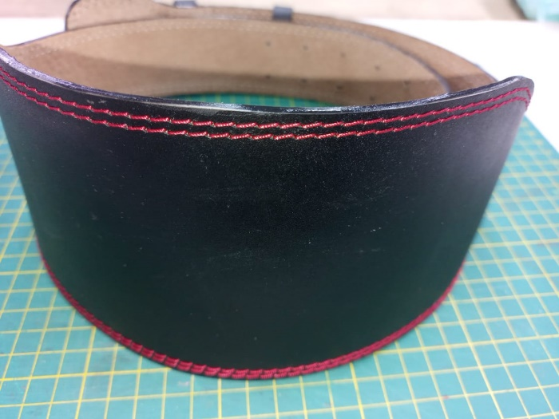 PENDIENTE FOTO
cuero | 1 | tira | 1 | 116 | 11 | 1276 | 12.76 | 1.4 | 17.86
 | 2 | hebillero | 1 | 12 | 8 | 96 | 0.96 | 1.05 | 1.01
 | 3 | pasador | 2 | 15 | 1.5 | 22.5 | 0.23 | 1.05 | 0.47
 |  |  |  |  |  | 0 | 0.00 | 0 | 0.00
 |  |  |  |  |  | 0 | 0.00 | 0 | 0.00
 |  |  |  |  |  | 0 | 0.00 | 0 | 0.00
 |  |  |  |  |  | 0 | 0.00 | 0 | 0.00
 |  |  |  |  |  | 0 | 0.00 | 0 | 0.00
 |  |  |  |  |  | 0 | 0.00 | 0 | 0.00
 |  |  |  |  |  | 0 | 0.00 | 0 | 0.00
 |  |  |  |  |  | 0 | 0.00 | 0 | 0.00
 |  |  |  |  |  | 0 | 0.00 | 0 | 0.00
 |  |  |  |  |  | 0 | 0.00 | 0 | 0.00
 |  |  |  |  |  | 0 | 0.00 | 0 | 0.00
 |  |  |  |  |  | 0 | 0.00 | 0 | 0.00
 |  |  |  |  |  | 0 | 0.00 | 0 | 0.00
 |  |  |  |  |  | 0 | 0.00 | 0 | 0.00
 |  |  |  |  |  | 0 | 0.00 | 0 | 0.00
 | total cuero en dm_2 |  |  |  |  |  |  |  | 19.34
perimetros para consumo de hilo en cm |  |  |  | 143 | 20.5 | 163.5 | 327

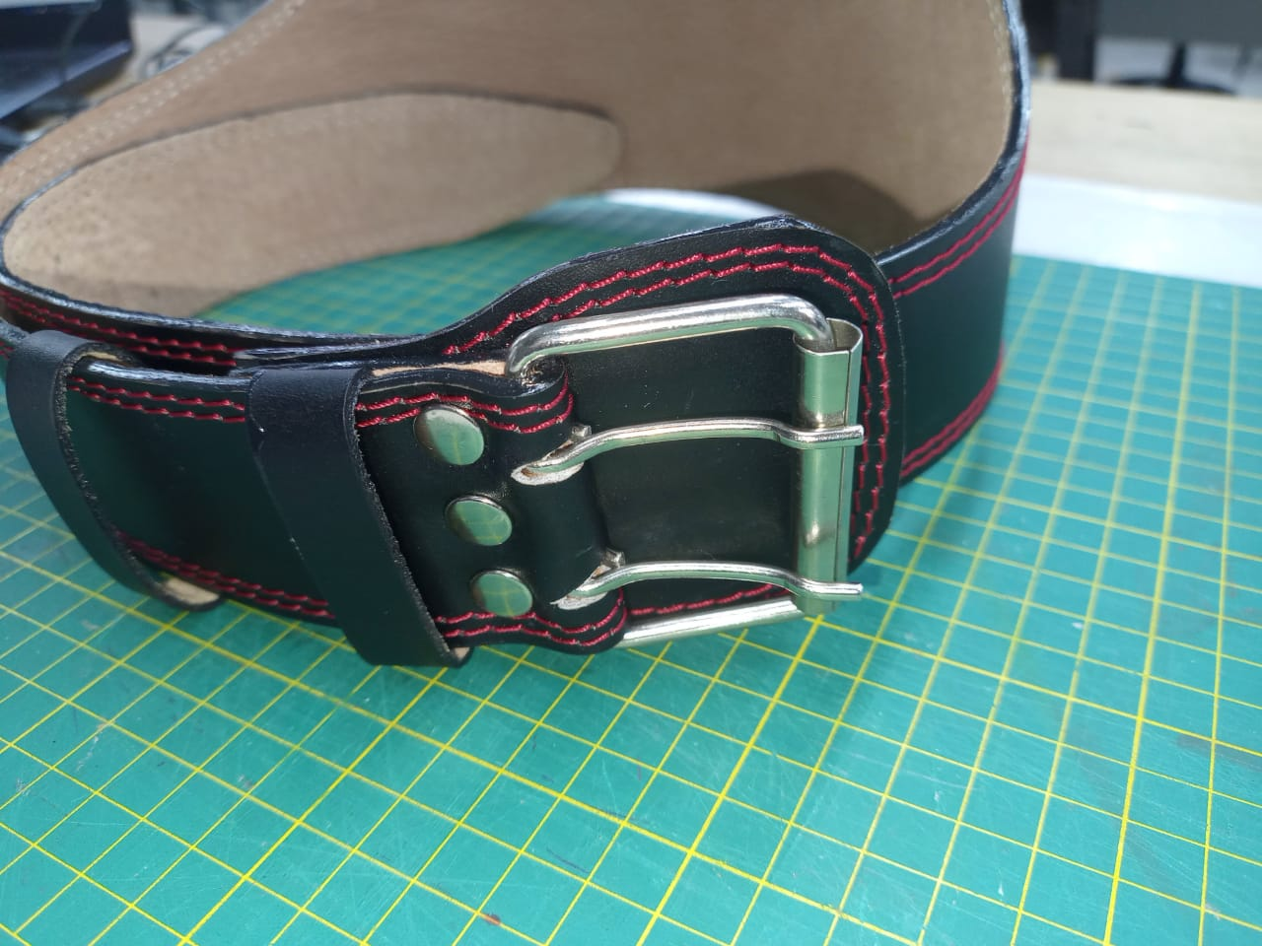
material | numero del molde | nombre del molde | cantidad | alto | ancho | atlo x ancho=cm_2 | dm_2 | % desperdicio | Total
forro cerdo | 1 | tira | 1 | 116 | 11 | 1276 | 12.76 | 1.4 | 17.86
 | 2 | hebillero | 1 | 12 | 8 | 96 | 0.96 | 1.05 | 1.01
 |  |  |  |  |  | 0 | 0.00 | 0 | 0.00
 |  |  |  |  |  | 0 | 0.00 | 0 | 0.00
 |  |  |  |  |  | 0 | 0.00 | 0 | 0.00
 |  |  |  |  |  | 0 | 0.00 | 0 | 0.00
 |  |  |  |  |  | 0 | 0.00 | 0 | 0.00
 |  |  |  |  |  |  |  |  | 18.87

material | numero del molde | nombre del molde | cantidad | alto | ancho | atlo x ancho=cm_2 | % desperdicio | Total
salpa 0.8 | 1 | tira | 1 | 116 | 11 | 1276 | 1.1 | 1403.60
 | 2 | hebillero | 1 | 12 | 8 | 96 | 1.1 | 105.60
 |  |  |  |  |  | 0 | 1.1 | 0.00
 |  |  |  |  |  | 0 | 1.1 | 0.00
 |  |  |  |  |  | 0 | 1.1 | 0.00
 |  |  |  |  |  | 0 | 1.1 | 0.00
 |  |  |  |  |  | 0 | 1.1 | 0.00
 |  |  |  |  |  | 0 | 1.1 | 0.00
 |  |  |  |  |  | 0 | 1.1 | 0.00
 |  |  |  |  |  | 0 | 1.1 | 0.00
 |  |  |  |  |  | 0 | 1.1 | 0.00

 | total FORRO en cm_2 |  |  |  |  |  |  | 1509.20

material | numero del molde | nombre del molde | cantidad | alto | ancho | atlo x ancho=cm_2 | dm_2 | % desperdicio | Total
 |  |  |  |  |  | 0 | 0.00 | 1.05 | 0.00
 |  |  |  |  |  | 0 | 0.00 | 1.05 | 0.00
 |  |  |  |  |  | 0 | 0.00 | 1.05 | 0.00
 |  |  |  |  |  | 0 | 0.00 | 1.05 | 0.00
 |  |  |  |  |  | 0 | 0.00 | 1.05 | 0.00
 |  |  |  |  |  | 0 | 0.00 | 1.05 | 0.00
 |  |  |  |  |  | 0 | 0.00 | 1.05 | 0.00
 |  |  |  |  |  | 0 | 0.00 | 1.05 | 0.00
 |  |  |  |  |  | 0 | 0.00 | 0 | 0.00
 |  |  |  |  |  | 0 | 0.00 | 0 | 0.00
 |  |  |  |  |  |  |  |  | 0.00

material | numero del molde | nombre del molde | cantidad | alto | ancho | atlo x ancho=cm_2 | % desperdicio | Total
 |  |  |  |  |  | 0 | 1.1 | 0.00
 |  |  |  |  |  | 0 | 1.1 | 0.00
 |  |  |  |  |  | 0 | 1.1 | 0.00

 | total FORRO en cm_2 |  |  |  |  |  |  | 0.00

material | numero del molde | nombre del molde | cantidad | alto | ancho | atlo x ancho=cm_2 | % desperdicio | Total
 |  |  |  |  |  | 0 | 1.1 | 0.00
 |  |  |  |  |  | 0 | 1.1 | 0.00
 |  |  |  |  |  | 0 | 1.1 | 0.00

 |  |  |  |  |  | 0 | 1.1 | 0.00

 | total FORRO en cm_2 |  |  |  |  |  |  | 0.00

